关系图
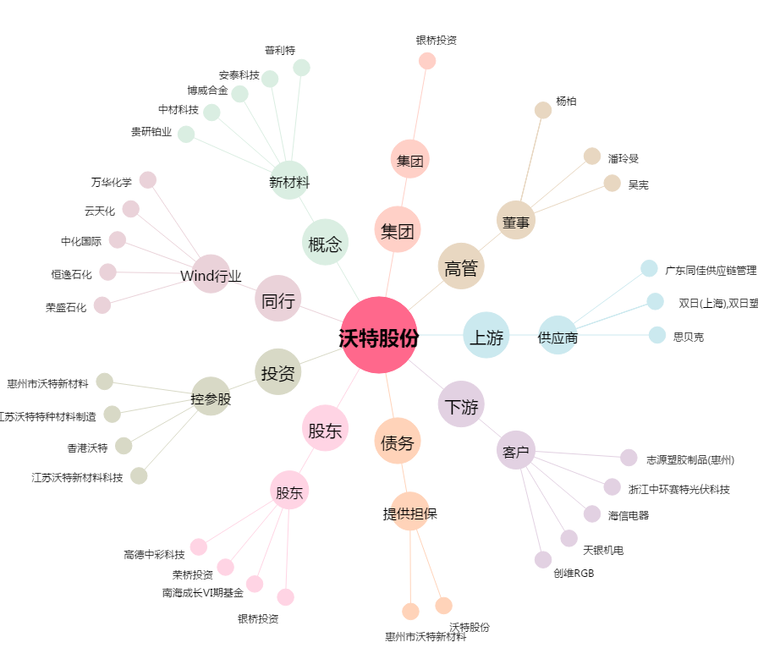
沃特股份[002886.SZ] - 关系概览图

